Tổng nhập
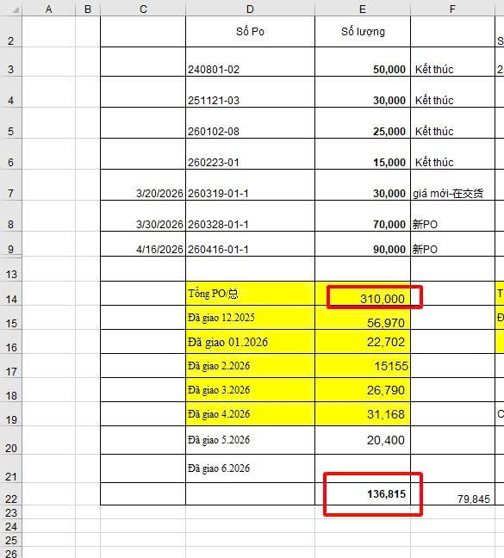
 |  |  |  | PAR-011
Tháng | PAR-011 |  |  | Số Po 注文書番号 | Số lượng 数量
 | Số lượng ok giao 総入荷数量 | Số lượng đã lên chứng từ 今月税関に申告された数量 | Số lượng chưa lên chứng từ 残りの数量はまだ税関に申告されていません | 240801-02 | 50,000
2025.08 | 25,799 | 24,830 | 969 | 251121-03 | 30,000
2025.09 | 24,201 | 25,170 | - | 260102-08 | 25,000
2025.10 | -5,004 | - | -5,004 | 260223-01 | 15,000
2025.11 | 900 | - | -4,104 | 260319-01-1 | 30,000
2025.12 | 14,491 | 6,970 | 3,515 | 260328-01-01 | 70,000
2026.01 |  |  |  | 260416-01-1 | 90,000
2026.02
2026.03

 |  |  |  | Tổng PO
Total |  |  |  | Đã giao
Số Shots |  |  |  | Tồn PO

Tháng | PAR-011
 | Số lượng ok giao 総入荷数量 | Số lượng đã lên chứng từ 今月税関に申告された数量 | Số lượng chưa lên chứng từ 残りの数量はまだ税関に申告されていません
2025.08
2025.09
2025.10
2025.11
2025.12 | 56,970 |  |  | 251121-03 | 30,000
2026.01 | 22,702 |  |  | 260102-08 | 25,000
2026.02 | 15,155 |  |  | 260223-01 | 15,000
2026.03 | 26,790 |  |  | 260319-01-1 | 30,000
2026.04 | 31,168 |  |  | 260328-01-01 | 70,000
2026.05 | 23,694 |  |  | 260416-01-1 | 90,000 | SHIBUTANI
2026.06 | 33,000 |  |  |  |  | NGÀY XUẤT HÓA ĐƠN | MÃ HÀNG | SỐ LƯỢNG
2026.07 | 7,200 |  |  |  |  | 01/08/2026 | PAR-011 | 10.000 PCS
2026.08 | 20,000
2026.09 |  | 10,000
2026.10
2026.11
2026.12
Total
Số Shots

